단위테스트결과
id | scenario | query | checkpoint | 테스트결과 | 실행일시 | 응답 요약 | 증적 이미지 | 검증자/비고
CHAT-001 | SCR-008 | 안녕하세요! 오늘 잘 지내고 계신가요? | 메시지전송 | Pass | 2026-06-07 14:16 | 14:16 지도 이동 기록 채팅 | 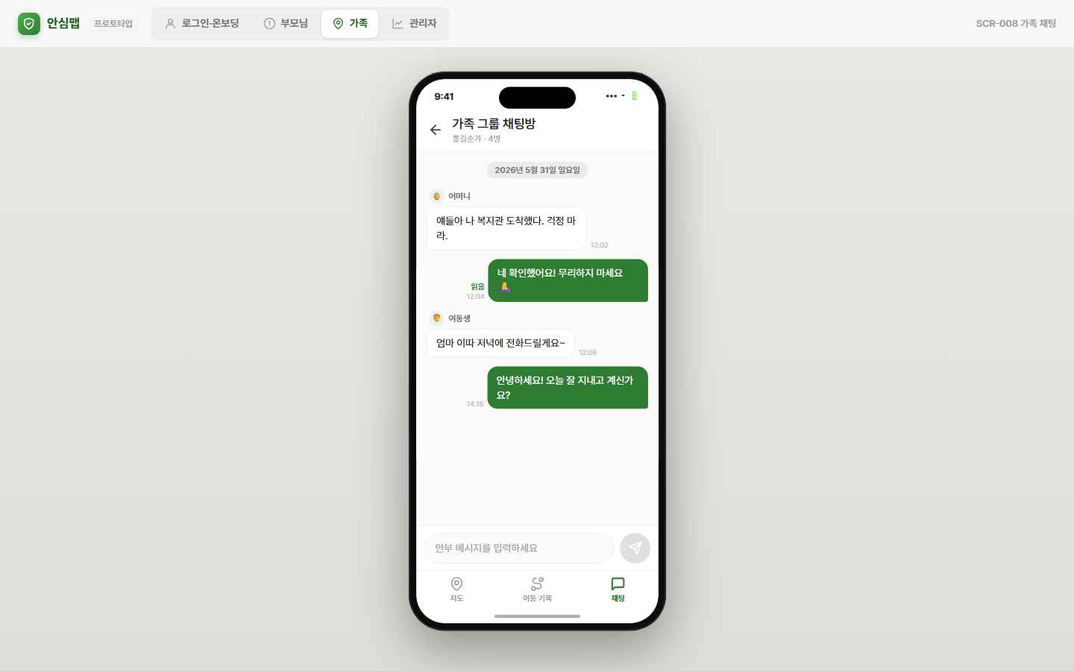 | [Pass] 검증 통과
CHAT-002 | SCR-008 | 엄마 오늘 약은 드셨어요? | 메시지전송 | Pass | 2026-06-07 14:16 | 어요? 14:16 지도 이동 기록 채팅 | 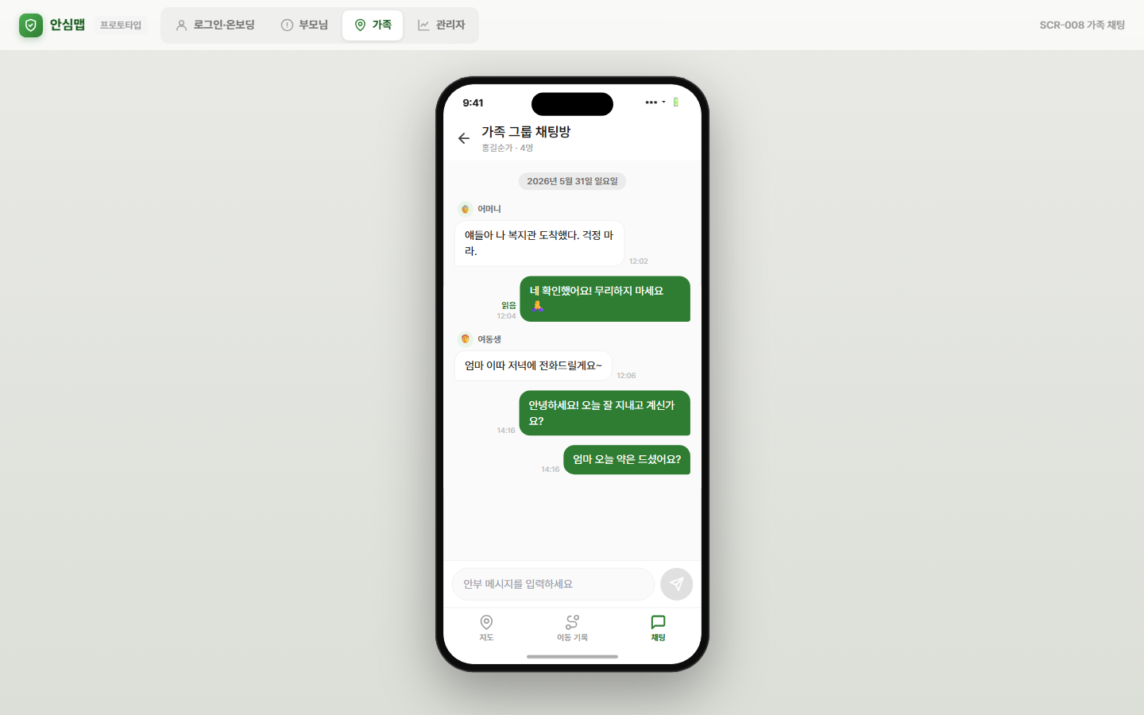 | [Pass] 검증 통과
CHAT-003 | SCR-008 | 복지관 몇 시에 끝나세요? | 채팅버블 | Pass | 2026-06-07 14:16 | 세요? 14:16 지도 이동 기록 채팅 | 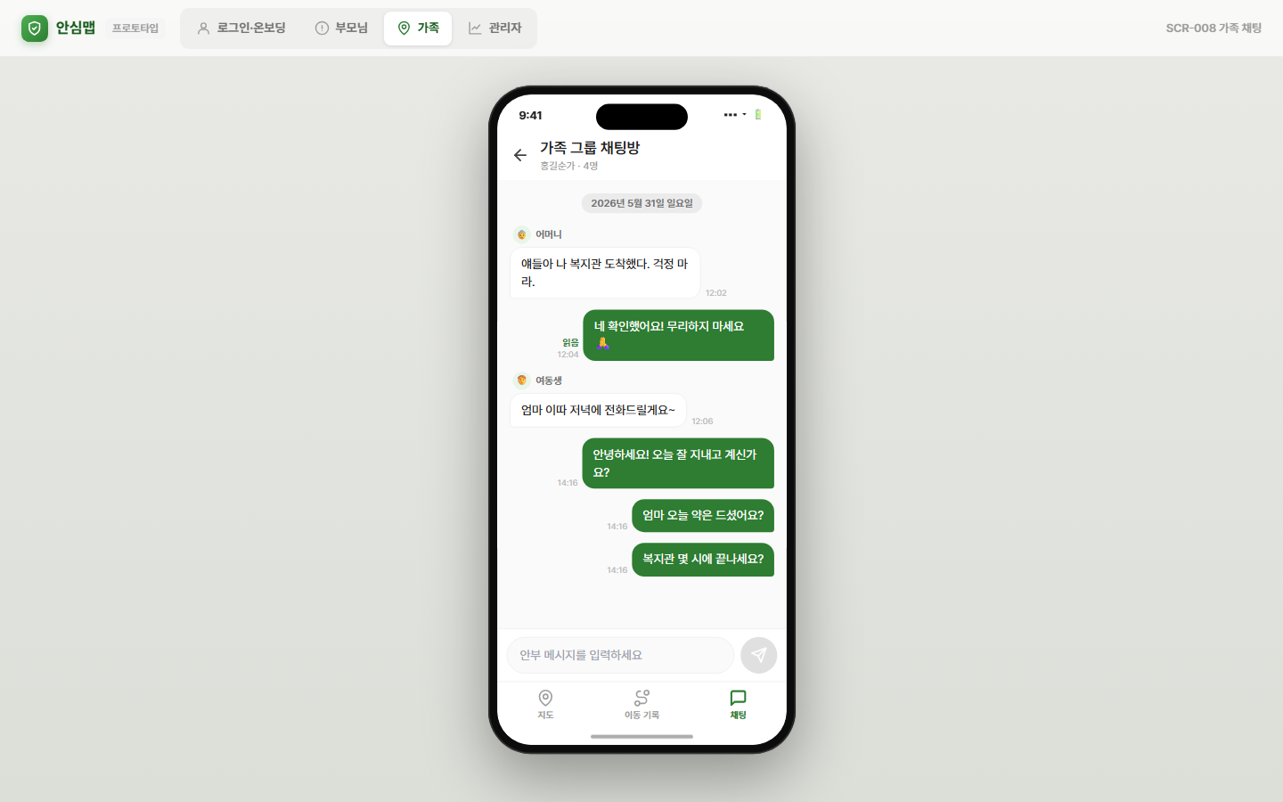 | [Pass] 검증 통과
CHAT-004 | SCR-008 | 오늘 저녁 같이 먹을까요? | 메시지전송 | Pass | 2026-06-07 14:16 | 까요? 14:16 지도 이동 기록 채팅 | 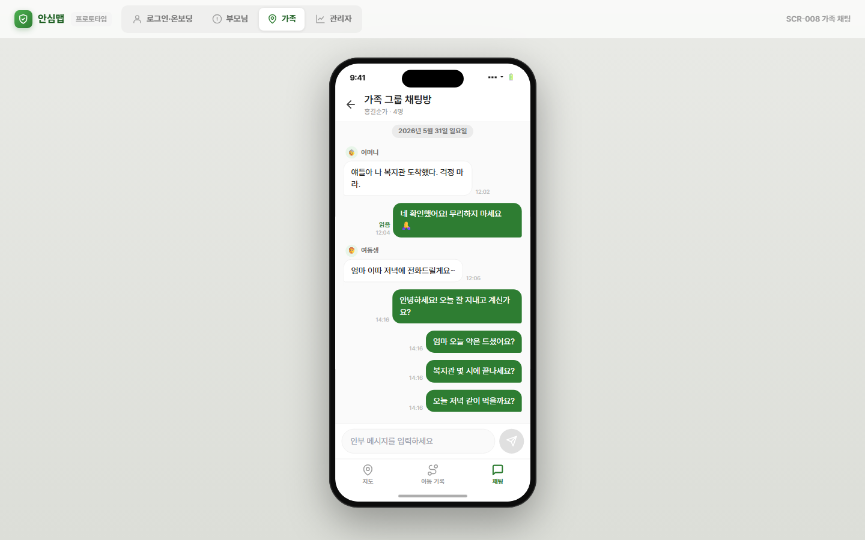 | [Pass] 검증 통과
CHAT-005 | SCR-008 | 저 지금 집 근처예요 곧 들를게요! | 채팅버블 | Pass | 2026-06-07 14:16 | 곧 들를게요! 14:16 지도 이동 기록 채팅 | 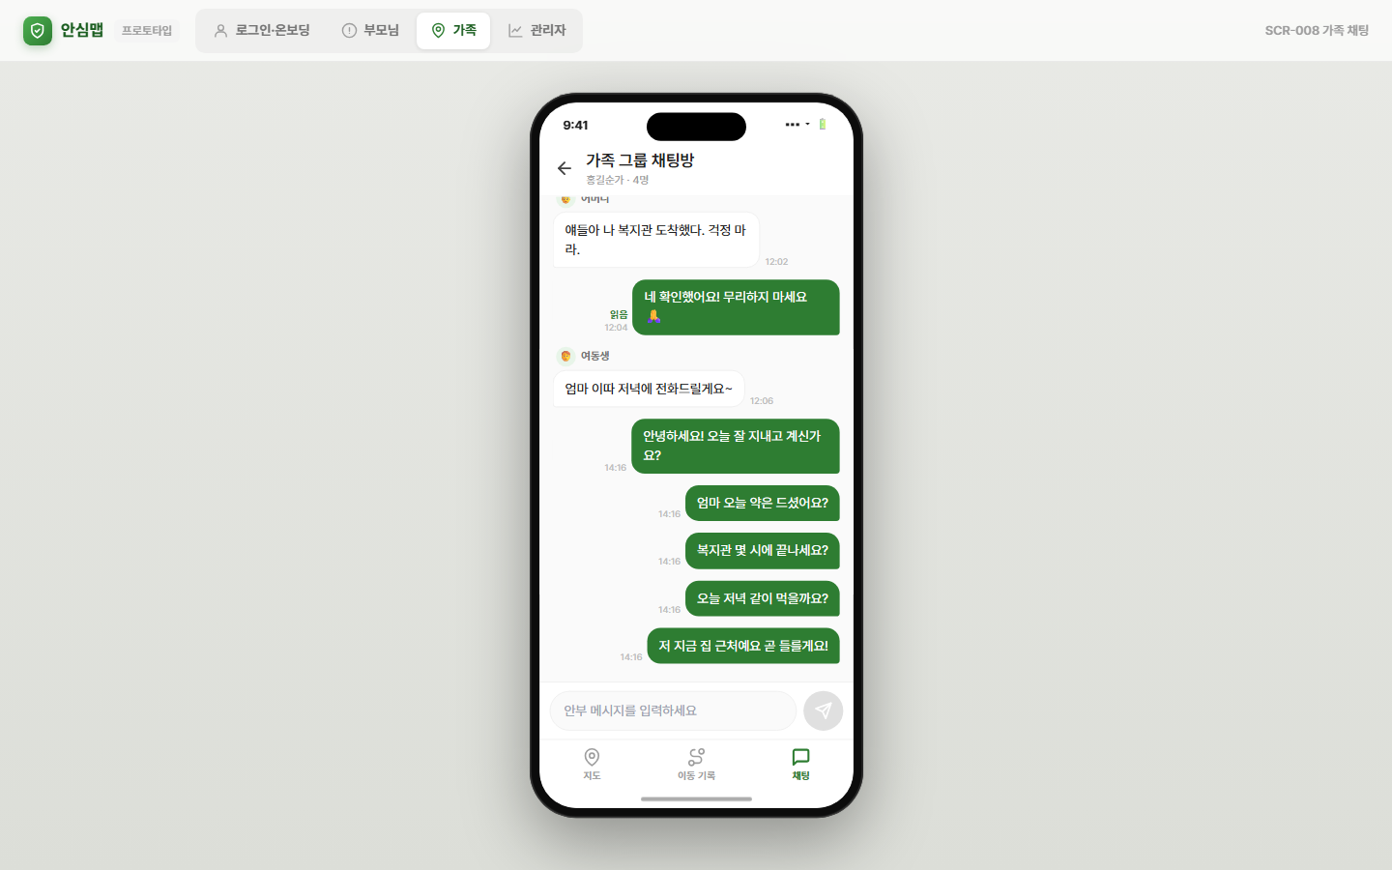 | [Pass] 검증 통과
CHAT-006 | SCR-008 | 내일 병원 예약되어 있으신 거 기억하세요? | 메시지전송 | Pass | 2026-06-07 14:16 | 있으신 거 기억하세요? 14:16 지도 이동 기록 채팅 | 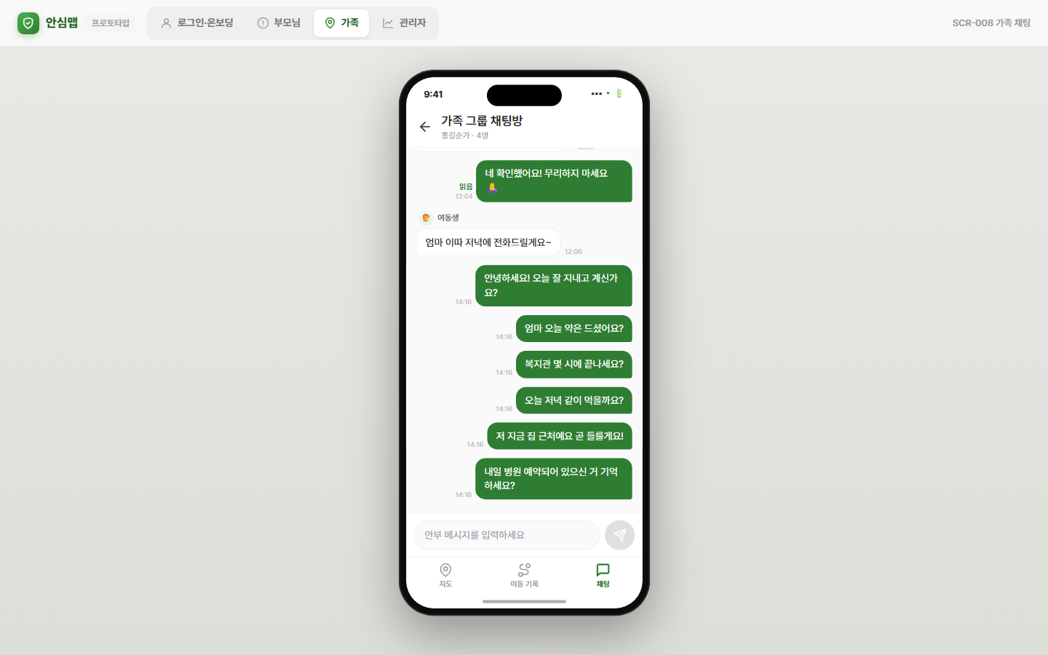 | [Pass] 검증 통과
CHAT-007 | SCR-008 | 산책 다녀오셨나요? 날씨 좋더라고요 | 메시지전송 | Pass | 2026-06-07 14:16 | 날씨 좋더라고요 14:16 지도 이동 기록 채팅 | 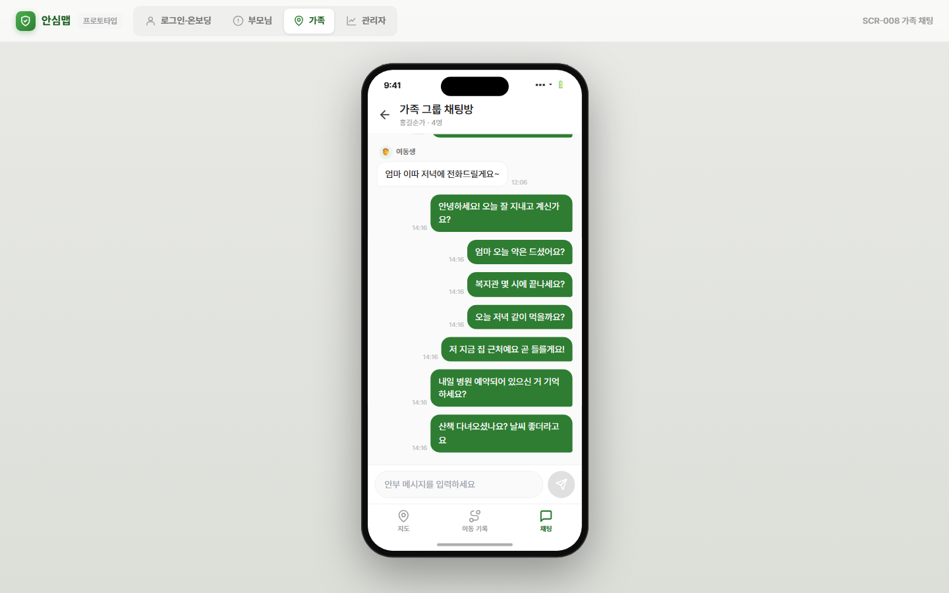 | [Pass] 검증 통과
CHAT-008 | SCR-008 | 이따가 전화 드릴게요 | 채팅버블 | Pass | 2026-06-07 14:16 | 14:16 지도 이동 기록 채팅 | 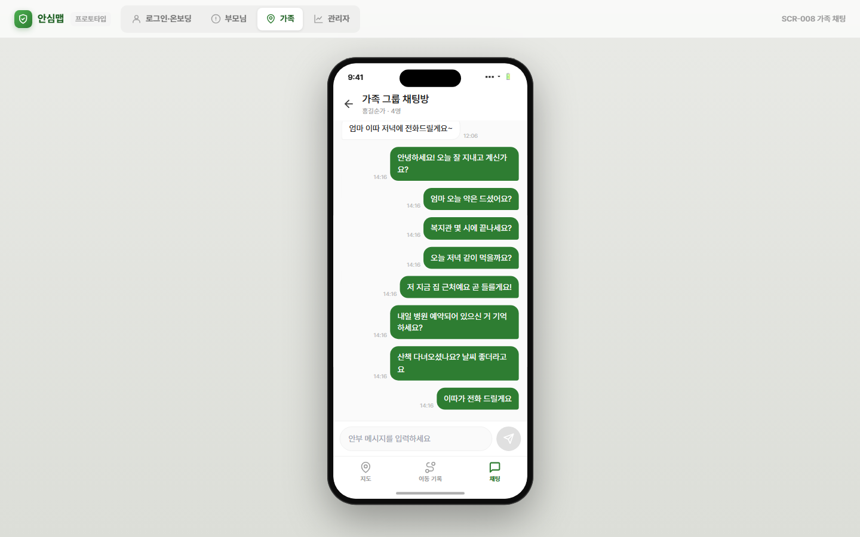 | [Pass] 검증 통과
CHAT-009 | SCR-008 | 오늘도 건강하게 보내세요! 사랑해요 | 메시지전송 | Pass | 2026-06-07 14:17 | 세요! 사랑해요 14:16 지도 이동 기록 채팅 | 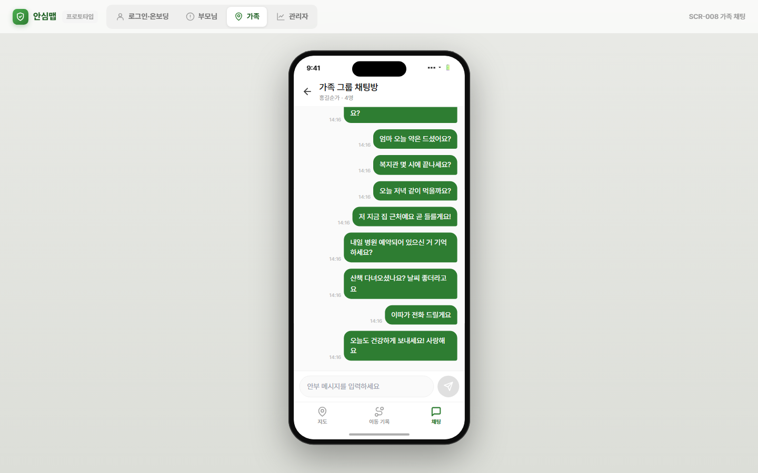 | [Pass] 검증 통과
CHAT-010 | SCR-008 | 무탈하게 잘 지내고 계시죠? | 채팅버블 | Pass | 2026-06-07 14:17 | 계시죠? 14:17 지도 이동 기록 채팅 | 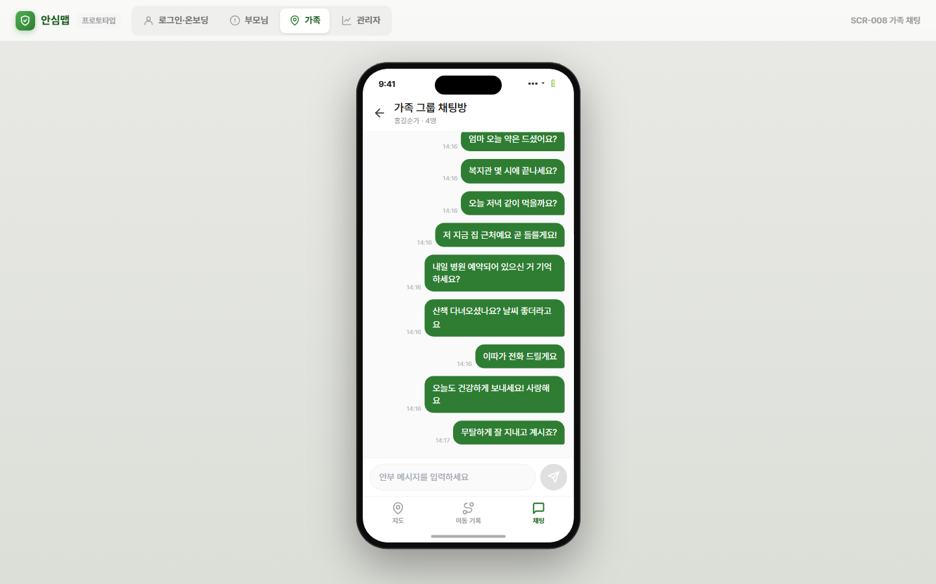 | [Pass] 검증 통과

